상품제안서
아놀드파마 60 14k 멜빵 칼라보다 장우산 | 상품코드: S07844

 |  |  |  |  |  | 02-713-8555 | www.synergygift.co.kr
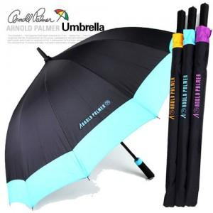

【상세/제작정보】 | 손잡이인쇄:100개이하 15000만원추가 원단인쇄:100개이하 3만원(그이상 300원씩 추가) 선물포장: 불가제품 / 라벨스티커요청시 100원씩추가

【인쇄/포장옵션】 | 실크 / 포장불가능

【공급단가】 | 수량 | 100~ | 500~ | 1,000~ | 3,000~
*VAT별도 | 단가 | 8,780원 | 8,450원 | 8,130원 | 7,800원

【상품 URL】 | https://www.synergygift.co.kr:443/src/goods_detail.php?gdno=9173

